Web_Controls
問題１ |  |  | Webコントロール

 | プロジェクト名：Pr24_Web_Controls |  |  |  |  | ファイル名 ： Practice1.aspx

 | ① | ASP.NETを利用して、アンケート送信フォームを作成してください。
 |  | ・ | 項目を入力して送信ボタンを押すと、ファイルに入力内容を書き込む（末尾に追加）。
 |  | ・ | 入力制限を行う項目あり（下記の表を参照）。
 |  | ・ | ファイルへの書き込み後は項目を初期化する。

 |  | ◆ | 入力項目

 |  |  | 入力項目 |  | コントロール |  | 制限
 |  |  | 名前入力欄 |  | テキストボックス |  | 未入力不可
 |  |  | 年齢入力欄 |  | テキストボックス |  | 0 ～ 100 まで
 |  |  | メールアドレス入力欄 |  | テキストボックス |  | メールアドレスの形式であること
 |  |  | メールアドレス（確認用）入力欄 |  | テキストボックス |  | メールアドレス入力欄と同じ値であること
 |  |  | 性別選択 |  | ラジオボタンリスト |  | 項目は男性、女性
 |  |  | 出身地方選択 |  | ドロップダウンリスト |  | 項目は北海道、本州、四国、九州
 |  |  | 好物選択 |  | チェックボックスリスト |  | 項目は肉、魚、野菜

 |  | ◆ | 画面

 |  |  | 初期状態 |  |  |  |  | 入力エラー時
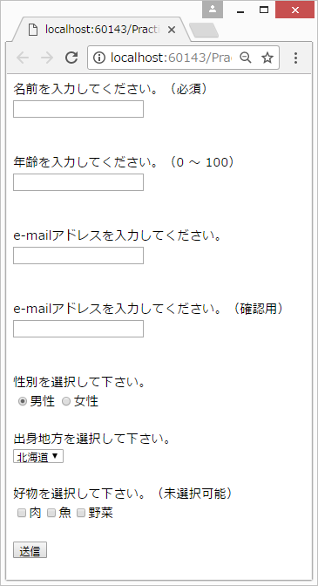
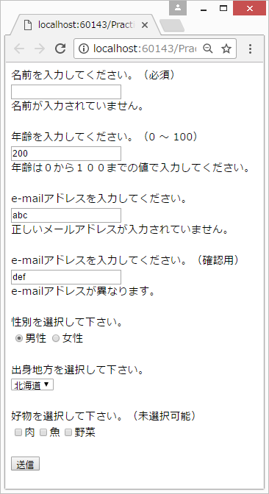

 |  | ◆ | ファイル出力イメージ
 |  |  | ・ | 各項目をカンマ区切りで出力

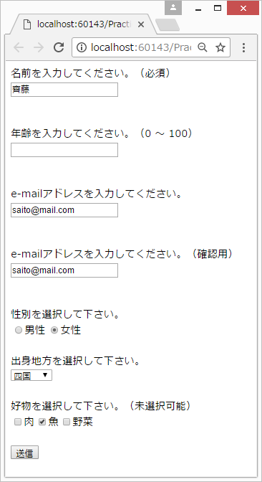
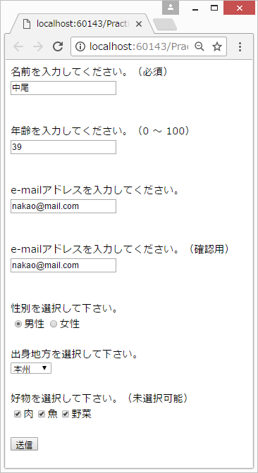
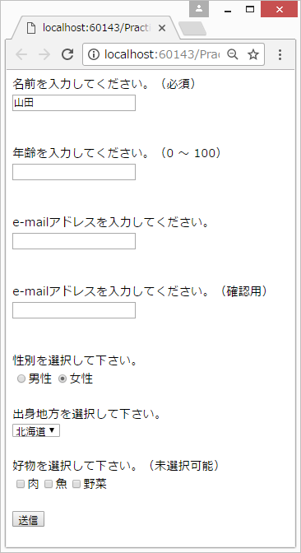

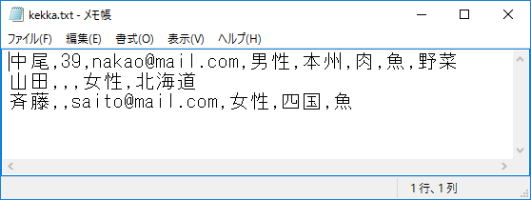

 |  | ◆ | 処理
 |  |  | ・ | ファイル出力は下記メソッドを使用すること
private void WriteFile(string fileName, string contents, bool append)
{
using (System.IO.StreamWriter sw = new System.IO.StreamWriter(fileName, append))
{
sw.WriteLine(contents.ToString());
}
}

